Sheet1
AXI_TS
module | axi_ts
baseaddress | 0x40000000

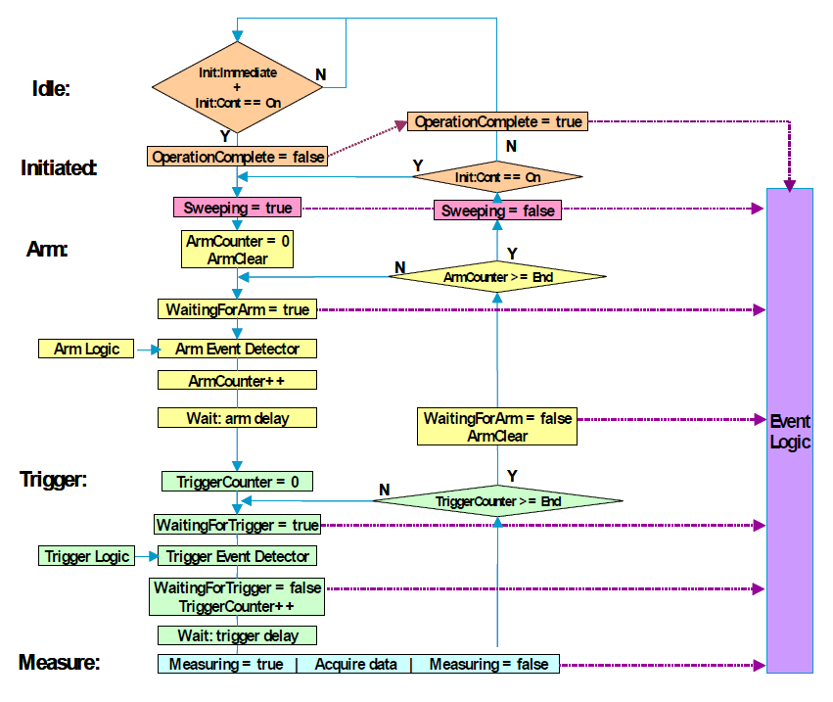
寄存器 |  | 地址 | Bit位 | 说明
scratch | 2 | 0x8 | [31:0] | 读写测试
abort | 16 | 0x40 | [0] | 复位 Arm-Tirgger 状态机，回到 IDLE 状态
init_immediate | 32 | 0x80 | [0] | 立刻 init Arm-Tirgger 状态机
init_continuous | 33 | 0x84 | [0] | 自动连续 init Arm-Tirgger 状态机
arm_immediate | 48 | 0xC0 | [0] | 立刻 Arm
arm_source | 49 | 0xC4 |  | Arm 源
 |  |  | [0] | 常数 True
 |  |  | [4] | BNC 上升沿
 |  |  | [5] | BNC 下降沿
 |  |  | [6] | BNC 高电平
 |  |  | [7] | BNC 低电平
arm_count | 50 | 0xC8 | [31:0] | Arm 次数
trigger_immediate | 64 | 0x100 | [0] | 立刻 Trigger
trigger_source | 65 | 0x104 |  | Trigger 源
 |  |  | [0] | 常数 True
 |  |  | [4] | BNC 上升沿
 |  |  | [5] | BNC 下降沿
 |  |  | [6] | BNC 高电平
 |  |  | [7] | BNC 低电平
trigger_count | 66 | 0x108 | [31:0] | Trigger 次数
stat | 80 | 0x140 |  | Arm-Tirgger 状态机状态
 |  |  | [0] | operation complete
 |  |  | [1] | sweep
 |  |  | [2] | waiting for arm
 |  |  | [3] | waiting for trigger
 |  |  | [4] | measuring

Sheet3
AXI_AD7124_V2
module | axi_ad7124_v2
baseaddress | 0x40020000

寄存器 |  | 地址 | Bit位 | 说明
scratch | 2 | 0x8 | [31:0] | 读写测试
power_en_0 | 16 | 0x40 | [0] | Board #0 电源
power_en_1 | 17 | 0x44 | [0] | Board #1 电源
power_en_2 | 18 | 0x48 | [0] | Board #2 电源
power_en_3 | 19 | 0x4C | [0] | Board #3 电源
power_en_4 | 20 | 0x50 | [0] | Board #4 电源
power_en_5 | 21 | 0x54 | [0] | Board #5 电源
relay_en_0 | 24 | 0x60 | [0] | Board #0 继电器
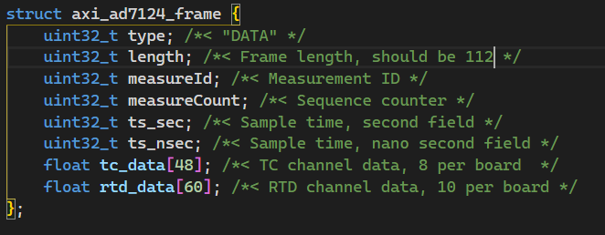
relay_en_1 | 25 | 0x64 | [0] | Board #1 继电器
relay_en_2 | 26 | 0x68 | [0] | Board #2 继电器
relay_en_3 | 27 | 0x6C | [0] | Board #3 继电器
relay_en_4 | 28 | 0x70 | [0] | Board #4 继电器
relay_en_5 | 29 | 0x74 | [0] | Board #5 继电器
reset | 32 | 0x80 | [0] | 复位数据采集状态机，立刻回到 IDLE 状态
board_mask | 33 | 0x84 | [5:0] | bit5~bit0 分别对应 board #5~#0，使能标志，对于未上电的board需要至0
measure_immediate | 40 | 0xA0 | [0] | 立刻进行采集
measure_continuous | 41 | 0xA4 | [0] | 连续进行数据采集
measure_count | 42 | 0xA8 | [31:0] | 采集数据长度
state | 43 | 0xAC | [2:0] | 测量状态机状态:0:复位；1:IDLE，2:MCS，3:CLR，4:WAIT，5:GET，6:FIN，7:DONE
fifo_empty | 48 | 0xC0 | [0] | 数据FIFO为空
fifo_data | 49 | 0xC4 | [31:0] | 读数据FIFO

